상품제안서
여행용세트 2호 노터치패치 | 상품코드: S30478

 |  |  |  |  |  |  | 02-713-8555 | www.synergygift.co.kr
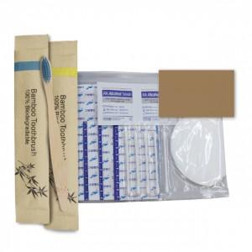

【상세/제작정보】

【인쇄/포장옵션】 | 실크, 스티커 / PE지퍼백

【공급단가】 | 수량 | 200~ | 500~ | 1,000~ | 3,000~ | 5,000~
*VAT별도 | 단가 | 2,970원 | 2,860원 | 2,750원 | 2,640원 | 2,570원

【상품 URL】 | https://www.synergygift.co.kr:443/src/goods_detail.php?gdno=30478

